المؤشرات الكلية

سوق العراق للاوراق المالية
جلسة الثلاثاء 2026/1/20 |  |  |  | تقرير أسعار الأسهم المتداولة لسوق العراق للأوراق المالية
الجلسة (11)
الاسهم المتداولة المدرجة و OTC |  |  | 202,892,588 |  |  | قيمة الأسهم المتداولة المدرجة و OTC |  | 313,093,749 |  |  | صفقات الشركات المدرجة وOTC | 680

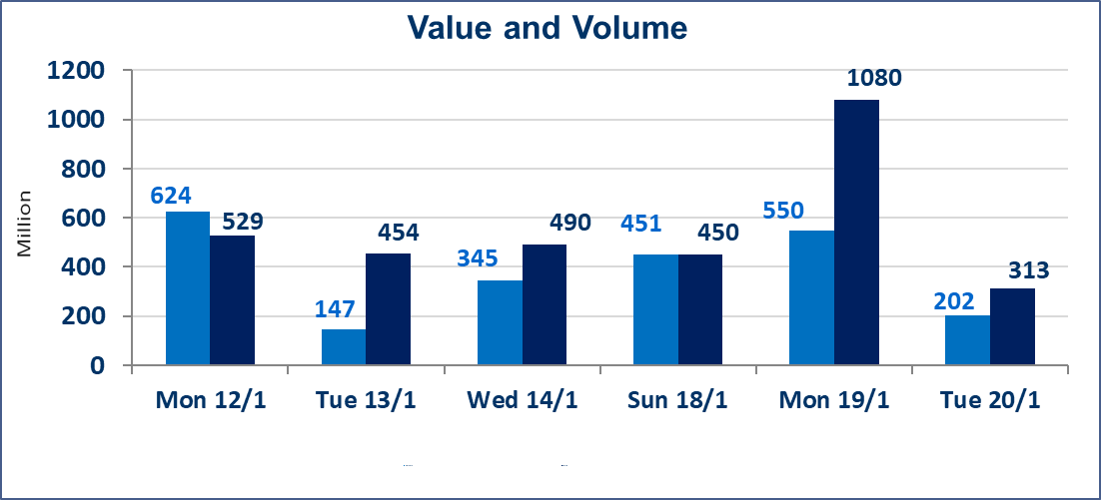
المؤشر60 ISX اليوم | 971.85 |  | نقطة |  |  | المؤشر15 ISX اليوم | 1206.21 | نقطة
المؤشر 60 ISX السابق | 968.00 |  | نقطة |  |  | المؤشر 15 ISX السابق | 1204.70 | نقطة
نسبة التغير | 0.40 |  | % |  |  | نسبة التغير | 0.13 | %
عدد النقاط | 3.85 |  | نقطة |  |  | عدد النقاط | 1.51 | نقطة

الشركات المدرجة | 104 | OTC | 14 | 118 |  | الشركات غير المتداولة المدرجة | 43 | OTC | 13 | 56
الشركات المتداولة | 46 | OTC | 1 | 47 |  | الشركات المرتفعة |  |  | 19
شركات الهيئة العامة |  |  |  | 5 |  | الشركات المنخفضة |  |  | 7
الموقوفة بقرار من هيأة الأوراق المالية |  |  |  | 10
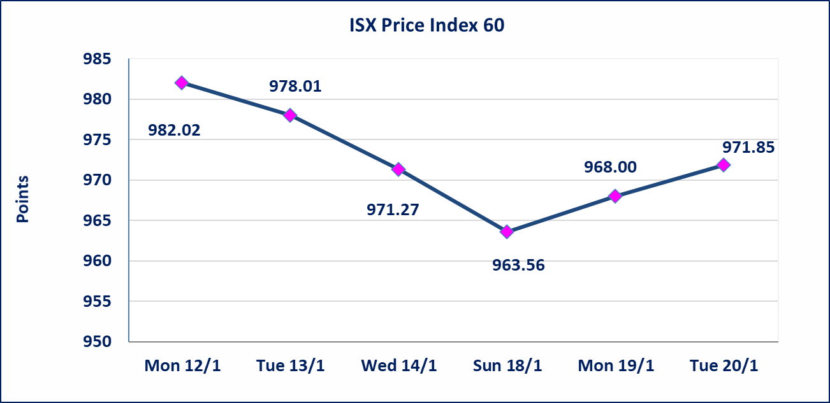
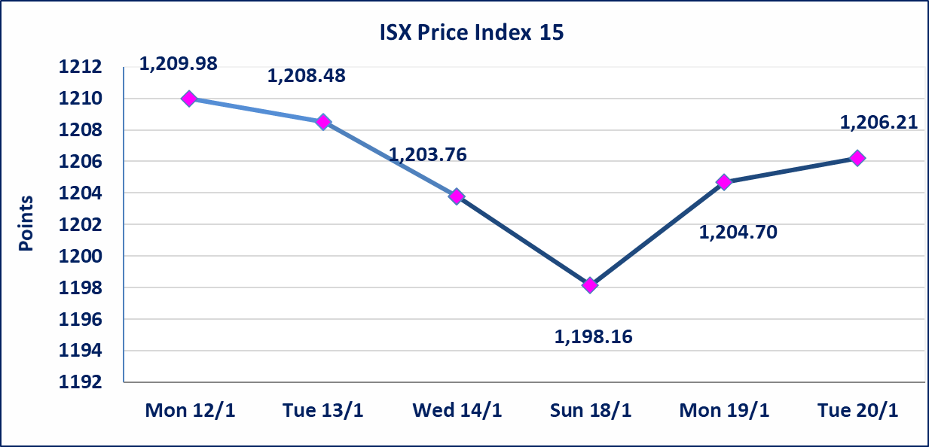

المواد الانشائية الحديثة (IMCM) | اجابة الشركة بعدم وجود اي احداث جوهرية أدت إلى ارتفاع سعر السهم لجلستين بكامل حدود نسبة التغير لجسلتي 1/13 و 2026/1/18.
الحمراء للتامين (NHAM) | اجابة الشركة بان الارتفاع يعود ان ايرادات الشركة سجلت ارتفاعا لغاية الربع الثالث لهذه السنة والايرادات مستمرة بالارتفاع لنهاية السنة الحالية تم اعادة التداول على اسهم الشركة اعتبارا من جلسة الثلاثاء 2026/1/20
سندات انجاز - الاصدارية الثانية فئة(500,مليون) | ايقاف التداول على سندات انجاز الاصدارية الثانية دينار إعتباراً من جلسة الاربعاء 2026/1/14 لقرب استحقاق الفائدة نصف سنوية 2026/1/20.
الحد الأعلى والادنى للتغير في السعر | نسبة التغير في المنصة النظامية (15%)، نسبة التغير في المنصة الثانية (20%)، نسبة التغير في المنصة الثالثة (5%) إرتفاعاً وإنخفاضاً من سعر الاغلاق السابق.
Web site : www.isx-iq.net E-mail : info-isx@isx-iq.net |  |  |  |  | 07834000034 - 07711211522 : ص . ب :3607 العلوية الهاتف |  |  |  |  |  | بغداد /الكرادة/ قرب المسرح الوطني /مجاور مصرف الخليج التجاري

نسبة التغير
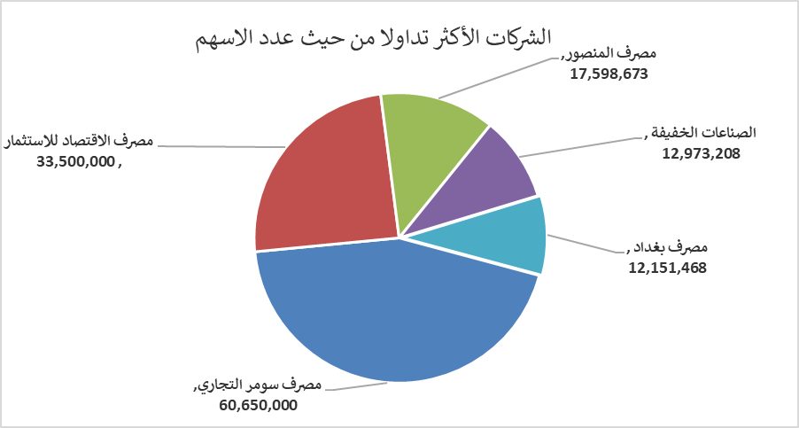
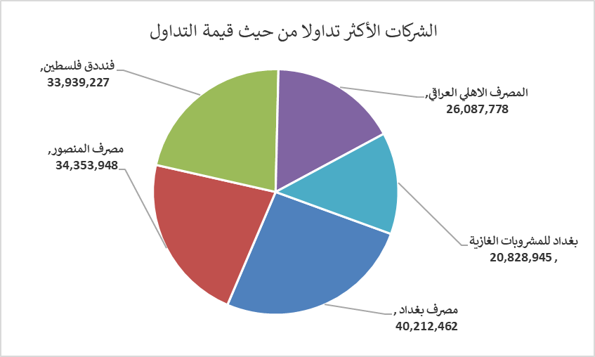
الشركات الأكثر ارتفاعاً وانخفاضاً

نسبة التغير لاسعار الاغلاق الاكثر ارتفاعاً |  |  |  | نسبة التغير لاسعار الاغلاق الاكثر انخفاضاً
اسم الشركة | اغلاق | التغير(%) | الاسهم المتداولة | اسم الشركة | اغلاق | التغير (%) | الاسهم المتداولة
الحمراء للتامين | 1.300 | 19.27 | 70,000 | بابل للانتاج الحيواني والنباتي | 7.000 | -10.26 | 347,147
المصرف الدولي الإسلامي | 0.280 | 12.00 | 10,000 | سد الموصل السياحية | 15.900 | -9.19 | 59,000
العراقية لانتاج وتسويق اللحوم | 5.000 | 8.70 | 12,056 | فنددق فلسطين | 21.570 | -4.98 | 1,572,920
الفلوجة لانتاج المواد الانشائية | 3.150 | 6.42 | 2,562,640 | الخازر لانتاج المواد الانشائية | 1.350 | -3.57 | 173,614
الكيمياوية والبلاستيكية | 1.970 | 4.79 | 5,851,143 | مصرف العراقي الاسلامي | 1.020 | -2.86 | 563,886

الشركات الاكثر نشاطا حسب الاسهم المتداولة (حجم التداول) |  |  |  | الشركات الاكثر نشاطا حسب القيمة المتداولة
اسم الشركة | اغلاق | التغير(%) | الاسهم المتداولة | اسم الشركة | اغلاق | التغير (%) | القيمة المتداولة
مصرف سومر التجاري | 0.130 | 0.00 | 60,650,000 | مصرف بغداد | 3.350 | 1.52 | 40,212,462
مصرف الاقتصاد للاستثمار | 0.220 | 0.00 | 33,500,000 | مصرف المنصور | 1.960 | 0.51 | 34,353,948
مصرف المنصور | 1.960 | 0.51 | 17,598,673 | فنددق فلسطين | 21.570 | -4.98 | 33,939,227
الصناعات الخفيفة | 1.400 | 1.45 | 12,973,208 | المصرف الاهلي العراقي | 4.600 | -1.92 | 26,087,778
مصرف بغداد | 3.350 | 1.52 | 12,151,468 | بغداد للمشروبات الغازية | 5.720 | 0.35 | 20,828,945

